V1
Diagrammas elementu pievienošana un noņemšana:
Diagrammas elementu iestatījumu maiņa:
Aptaujas rezultāti
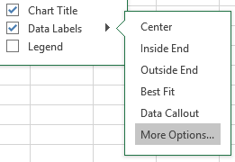
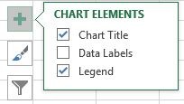
 | Jā | Nē
1. grupa | 4 | 2
2. grupa | 3 | 3
3. grupa | 5 | 1

Aptaujas rezultāti

1. grupas atbildes
Sektordiagrammai:
4. Noņemt apzīmējumu (Legend) rādīšanu.
5. Pievienot datu etiķetes (Data Labels).
6. Atzīmēt datu etiķešu izvietojumu centrā un precizēt, kāda informācija jāizvada: vērtība procentos un kategorijas nosaukums.
7. Mainīt datu etiķešu rakstzīmju lielumu uz 14.
8. Mainīt zaļā laukuma krāsu uz baltu.
9. Mainīt sarkanā sektora krāsu uz dzeltenu.
10. Rediģēt diagramams virsrakstu uz 1. grupas atbildes.

Stabiņu diagrammai:
1. Pievienot diagrammas virsrakstu (Chart Title) Aptaujas rezultāti.
2. Pievienot režģlīnijas (Gridlines).
3. Pievienot vertikālās ass virsrakstu Atbildes.

U1
Latvijas meži
Mežainums no kopējās teritorijas
 | Mežainums Latvijā (%) no kopējās teritorijas |  | Par cik palielinājies
Reģioni | 2004.g. | 2014.g.
Pierīgas reģions | 47.8 | 53.8 | 6
Vidzemes reģions | 48.7 | 55.7 | 7
Kurzemes reģions | 51.1 | 53.7 | 2.6
Zemgales reģions | 38.1 | 44.1 | 6
Latgales reģions | 33 | 39.9 | 6.9

1. Pievienot diagrammas virsrakstu Mežainums no kopējās teritorijas.
2. Pievienot vertikālās ass nosaukumu Procentos.
3. Veikt aprēķinus kolonnā D.

U2
Galveno lauksaimniecības kultūru vidējā ražība
Galveno lauksaimniecības kultūru vidējā ražība (cnt/ha)

Lauksaimniecības kultūra | 2011.g. | 2012.g. | 2013.g. | 2014.g. | Vidēji gadā
Graudi | 26.8 | 37 | 33.4 | 34 | 32.8
Rapsis | 18.1 | 25.8 | 23.1 | 18.5 | 21.375
Kartupeļi | 168 | 191 | 182 | 189 | 182.5
Dārzeņi | 186 | 182 | 148 | 217 | 183.25

1. Virs vertikālās ass pievienot ass nosaukumu cnt/ha.
2. Mainīt diagrammas apzīmējumu novietojumu, lai tas atrastos zem horizontālās ass.
3. Veikt aprēķinus kolonnā F.

U3
Kolektīvi no ražīgākajiem novadiem |  | Latvijas skolu jaunatnes XI dziesmu un deju svētki

Kolektīvi no ražīgākajiem novadiem
Novadi | Kolektīvi
Talsu | 32
Bauskas | 26
Ogres | 41
Gulbenes | 33
Madonas | 37

1. Diagrammai atcelt apzīmējumu rādīšanu.
2. Diagrammas horizontālajai asij pievienot ass nosaukumu Skaits.

U4
Koku sugas Latvijas mežos
Koku sugas Latvijas mežos
Koku suga | Valsts mežos, ha | Citos mežos, ha | Kopā, ha
Apse | 46802.3 | 75371.6 | 122173.9
Baltalksnis | 10700.3 | 182168.8 | 192869.1
Bērzs | 345129.7 | 510341.5 | 855471.2
Egle | 306682.1 | 205944.9 | 512627
Melnalksnis | 38274 | 3975.8 | 42249.8
Osis | 7834.2 | 8750.8 | 16585
Ozols | 2827.7 | 6834.1 | 9661.8
Priede | 694139.9 | 331665.5 | 1025805.4
Citi | 1961.3 | 5299.9 | 7261.2

1. Darblapas 3. rindā veikt teksta aplaušanu (Wrap Text).
2. Veikt aprēķinus kolonnā D.
3. Diagrammai pievienot apzīmējumus.
4. Noņemt horizontālās ass nosaukumu.

U5
Kolektīvi pēc reģioniem |  |  | Latvijas XI skolu jaunatnes dziesmu un deju svētki

Reģions | Kolektīvi | Dalībnieki | Vidējais dalībnieku skaits kolektīvā
Rīga un Pierīga | 446 | 12530 | 28.094170404
Kurzeme | 224 | 4945 | 22.075892857
Kolektīvi pēc reģioniem
Zemgale | 203 | 5195 | 25.591133005
Vidzeme | 444 | 10400 | 23.423423423
Latgale | 203 | 4531 | 22.320197044

1. Pievienot diagrammas sektoriem datu etiķetes, nodrošinot, lai ir redzams kolektīvu skaits.
2. Izvēlēties kādu citu diagrammas stilu.
3. Veikt aprēķinus kolonnā D.

U6
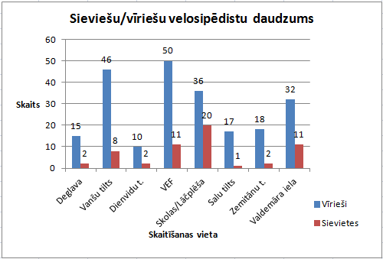
Ziemas velosipēdistu skaitīšana

Sieviešu/vīriešu velosipēdistu daudzums
Vieta | Vīrieši | Sievietes
Deglava | 15 | 2
Vanšu tilts | 46 | 8
Dienvidu t. | 10 | 2
VEF | 50 | 11
Skolas/Lāčplēša | 36 | 20
Salu tilts | 17 | 1
Zemitānu t. | 18 | 2
Valdemāra iela | 32 | 11

1. Aprēķināt kopējo velosipēdistu skaitu.
2. Izveidot attēlā redzamo diagrammu.

